Милан
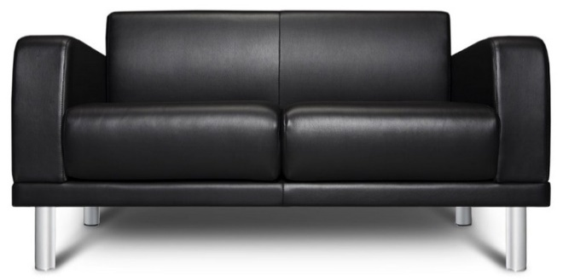 |  |  | Размеры Ш*Г*В (мм) | Кат. 003 | Кат. 102 | Кат. 102/3
 |  |  |  | Экокожа:Dollaro, Aries,Rustica, Ecotex, Domus, Cordova, Carnaval.Ткань:Velvet Lux, Furor,Wella, Verona. | Кожа:Madras Политекс,Panda Nero,Madras Лакаванна. | Кожа + к/з:Madras Политекс,Panda Nero,Madras Лакаванна.
МИЛАН |  | схема |  | Кат. 003 | Кат. 102 | Кат. 102/3
1 | кресло |  | 830*670*740 | 19,400 | 45,800 | 44,800
2 | 2-местн. диван |  | 1360*670*740 | 25,800 | 64,800 | 61,400
3 | 3-местн. диван |  | 1890*670*740 | 34,100 | 84,100 | 79,600

